MS1b) GLO
MS1b) Detalles y análisis estadístico para los datos de los parques en su conjunto.

I) DATOS GENERALES (I=Invierno; V=Verano; CA=Parque Castilla; RE=Parque Reducto; NU=Parque naciones Unidas; ZE=Parque Zela)

 | PROMEDIOS | I | V
 | ABUNDANCIA | 182.75 | 303.5
 | RIQUEZA | 38.75 | 59.5

 |  | CAI | REI | NUI | ZEI | CAV | REV | NUV | ZEV
 | ABUNDANCIA | 213 | 88 | 206 | 224 | 440 | 332 | 267 | 175
 | RIQUEZA | 66 | 24 | 36 | 29 | 65 | 81 | 50 | 42

II) ANÁLISIS ESTADÍSTICO BASADO EN ABUNDANCIA DE LOS PARQUES EN SU CONJUNTO

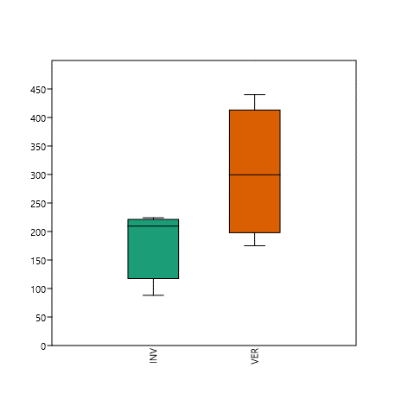
 |  |  |  |  |  |  |  | INVIERNO | VERANO | Mann-Whitney test for "equal medians"
 |  |  |  |  |  |  | N | 4 | 4
 |  |  |  |  |  |  | Shapiro-Wilk W | 0.738 | 0.9983 | INVIERNO |  | VERANO
 |  |  |  |  |  |  | p(normal) | 0.02962 | 0.9946 | N: | 4 | N: | 4
 |  |  |  |  |  |  |  |  |  | Mean rank: | 1.625 | Mean rank: | 2.875

 |  |  |  |  |  |  |  |  |  | Mann-Whitn U : | 3
 |  |  |  |  |  |  |  |  |  | z : | 1.299 | p (same med.): | 0.19393
 |  |  |  |  |  |  |  |  |  | Monte Carlo permutation: | p (same med.): | 0.2029
 |  |  |  |  |  |  |  |  |  | Exact permutation: | p (same med.): | 0.2

II) ANÁLISIS ESTADÍSTICO BASADO EN RIQUEZA DE LOS PARQUES EN SU CONJUNTO

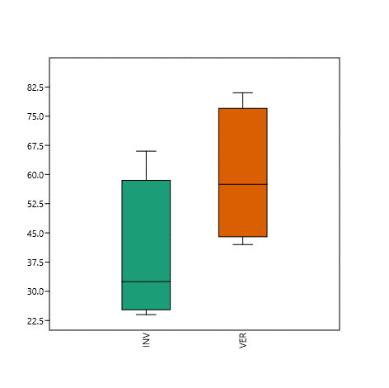

 |  |  |  |  |  |  |  | INVIERNO | VERANO | t tests for equal means
 |  |  |  |  |  |  | N | 4 | 4
 |  |  |  |  |  |  | Shapiro-Wilk W | 0.8485 | 0.9656 | INVIERNO | VERANO
 |  |  |  |  |  |  | p(normal) | 0.2214 | 0.8139 | N: | 4 | N: | 4
 |  |  |  |  |  |  |  |  |  | Mean: | 38.75 | Mean: | 59.5
 |  |  |  |  |  |  |  |  |  | 95% conf.: | (8.8007 68.699) | 95% conf.: | (32.108 86.892)
 |  |  |  |  |  |  |  |  |  | Variance: | 354.25 | Variance: | 296.33

 |  |  |  |  |  |  |  |  |  | Difference between means: | 20.75
 |  |  |  |  |  |  |  |  |  | 95% conf. interval (parametric): | (-10.456 51.956)
 |  |  |  |  |  |  |  |  |  | 95% conf. interval (bootstrap): | (-0.5 42.5)

 |  |  |  |  |  |  |  |  |  | t : | 1.627 | p (same mean): | 0.15485 | Critical t value (p=0.05): | 2.4469
 |  |  |  |  |  |  |  |  |  | Uneq. var. t : | 1.627 | p (same mean): | 0.15525
 |  |  |  |  |  |  |  |  |  | Monte Carlo permutation: | p (same mean): | 0.1746
 |  |  |  |  |  |  |  |  |  | Exact permutation: | p (same mean): | 0.1831

 |  |  |  |  |  |  |  |  |  | Bayes factor: | 1.029
 |  |  |  |  |  |  |  |  |  | No evidence for either equal or unequal means

MS1c) PIT
MS1c) Resultados del análisis estadídtico de las trampas Pitfall (INV=invierno; VER=Verano)

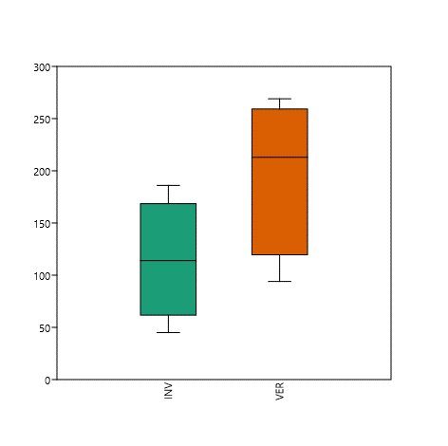
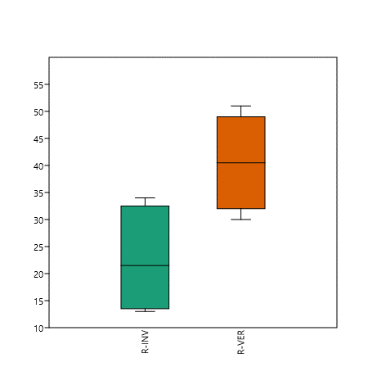
 | ABUNDANCIA |  |  |  |  |  |  | RIQUEZA |  |  |  |  |  | PCoA |  |  |  |  | SIMPER
 |  |  |  |  |  |  |  |  |  |  |  |  |  |  |  |  |  |  | Taxon | Av. dissim | Contrib. % | Cumulative % | Mean INV | Mean VER
 |  |  |  |  |  |  |  |  |  |  |  |  |  |  |  |  |  |  | Phoridae 1 | 9.79 | 11.32 | 11.32 | 8 | 38.8
 |  |  |  |  |  |  |  |  |  |  |  |  |  |  |  |  |  |  | Sciaridae 1 | 7.872 | 9.099 | 20.41 | 25.8 | 2
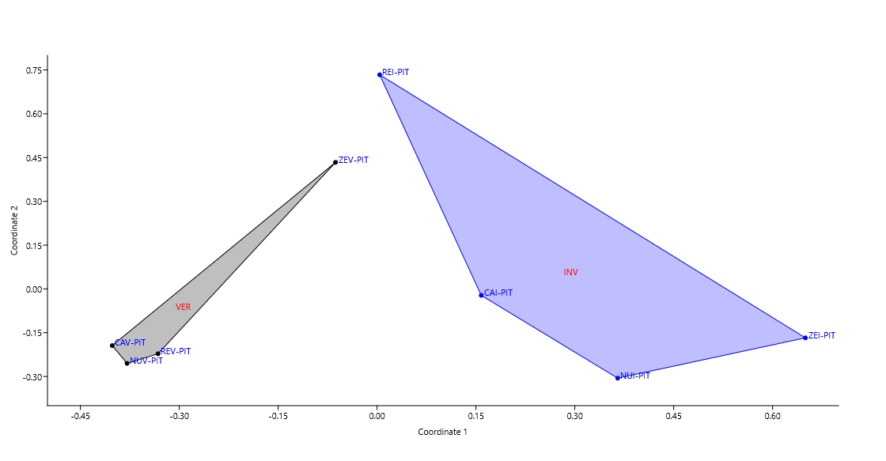
 |  |  |  |  |  |  |  |  |  |  |  |  |  |  |  |  |  |  | Delphacidae 2 | 3.962 | 4.58 | 24.99 | 0.25 | 13.8
 |  |  |  |  |  |  |  |  |  |  |  |  |  |  |  |  |  |  | Hymenóptera 7 | 3.951 | 4.566 | 29.56 | 0.25 | 13
 |  |  |  |  |  |  |  |  |  |  |  |  |  |  |  |  |  |  | Formicidae 1 | 3.641 | 4.208 | 33.77 | 0.75 | 7
 |  |  |  |  |  |  |  |  |  |  |  |  |  |  |  |  |  |  | Formicidae 6 | 2.533 | 2.928 | 36.7 | 3.5 | 9.25
 |  |  |  |  |  |  |  |  |  |  |  |  |  |  |  |  |  |  | Tachinidae 1 | 2.427 | 2.805 | 39.5 | 8.75 | 0
 |  |  |  |  |  |  |  |  |  |  |  |  |  |  |  |  |  |  | Aphididae 1 | 2.419 | 2.796 | 42.3 | 6.75 | 1
 |  |  |  |  |  |  |  |  |  |  |  |  |  |  |  |  |  |  | Díptera 30 | 2.152 | 2.488 | 44.79 | 7.25 | 0
 |  |  |  |  |  |  |  |  |  |  |  |  |  |  |  |  |  |  | Díptera 23 | 2.07 | 2.393 | 47.18 | 2.25 | 7
 |  |  |  |  |  |  |  |  |  |  |  |  |  |  |  |  |  |  | Díptera 1 | 1.901 | 2.197 | 49.38 | 6 | 0
 |  |  |  |  |  |  |  |  |  |  |  |  |  |  |  |  |  |  | Díptera 24 | 1.872 | 2.164 | 51.54 | 1.5 | 5.5
 |  |  |  |  |  |  |  |  |  |  |  |  |  |  |  |  |  |  | Formicidae 4 | 1.786 | 2.064 | 53.6 | 4.75 | 4.75
 |  |  |  |  |  |  |  |  |  |  |  |  |  |  |  |  |  |  | Psocoptera 1 | 1.725 | 1.993 | 55.6 | 5.25 | 0.25
 |  |  |  |  |  |  |  |  |  |  |  |  |  |  |  |  |  |  | Staphylinidae 4 | 1.592 | 1.84 | 57.44 | 0 | 4.75
 |  |  |  |  |  |  |  |  |  |  |  |  |  |  |  |  |  |  | Tachinidae 7 | 1.562 | 1.806 | 59.24 | 0 | 5.25
 |  |  |  |  |  |  |  |  |  |  |  |  |  |  |  |  |  |  | Staphylinidae 1 | 1.401 | 1.619 | 60.86 | 0.75 | 5
 |  |  |  |  |  |  |  |  |  |  |  |  |  |  |  |  |  |  | Carabidae 1 | 1.362 | 1.574 | 62.44 | 2.5 | 3.75
 |  |  |  |  |  |  |  |  |  |  |  |  |  |  |  |  |  |  | Cydnidae 1 | 1.237 | 1.43 | 63.87 | 0 | 3.75
 |  |  |  |  |  |  |  |  |  |  |  |  |  |  |  |  |  |  | Formiciae 9 | 1.072 | 1.239 | 65.1 | 0 | 2.75
 |  |  |  |  |  |  |  |  |  |  |  |  |  |  |  |  |  |  | Díptera 11 | 1.059 | 1.224 | 66.33 | 0.5 | 3.25
 |  |  |  |  |  |  |  |  |  |  |  |  |  |  |  |  |  |  | Hymenóptera 9 | 1.045 | 1.208 | 67.54 | 0 | 3.25
 |  |  |  |  |  |  |  |  |  |  |  |  |  |  |  |  |  |  | Gelechiidae 1 | 1.022 | 1.181 | 68.72 | 2.25 | 0
 |  |  |  |  |  |  |  |  |  |  |  |  |  |  |  |  |  |  | Cecidomyiidae 1 | 0.9383 | 1.085 | 69.8 | 0.75 | 3.25
 |  |  |  |  |  |  |  |  |  |  |  |  |  |  |  |  |  |  | Elateridae 1 | 0.9314 | 1.077 | 70.88 | 0 | 2.5
 | t tests for equal means |  |  |  |  |  |  | t tests for equal means |  |  |  |  |  | PERMANOVA |  |  |  |  | Tachinidae 4 | 0.8317 | 0.9613 | 71.84 | 0.25 | 2.5
 |  |  |  |  |  |  |  |  |  |  |  |  |  |  |  |  |  |  | Staphylinidae 3 | 0.8164 | 0.9437 | 72.78 | 0 | 2.75
 | INV | VER |  |  |  |  |  | R-INV | R-VER |  |  |  |  | Permutation N: | 9999 |  |  |  | Delphacidae 1 | 0.8028 | 0.9279 | 73.71 | 0.25 | 2.75
 | N: | 4 | N: | 4 |  |  |  | N: | 4 | N: | 4 |  |  | Total sum of squares: | 2.404 |  |  |  | Tachinidae 8 | 0.7601 | 0.8786 | 74.59 | 0 | 2.5
 | Mean: | 114.75 | Mean: | 197.25 |  |  |  | Mean: | 22.5 | Mean: | 40.5 |  |  | Within-group sum of squares: | 1.801 |  |  |  | Tachinidae 5 | 0.7419 | 0.8575 | 75.45 | 2.75 | 0
 | 95% conf.: | (23.107 206.39) | 95% conf.: | (77.881 316.62) |  |  |  | 95% conf.: | (6.3508 38.649) | 95% conf.: | (26.477 54.523) |  |  | F: | 2.01 |  |  |  | Blatellidae 1 | 0.6845 | 0.7912 | 76.24 | 1.25 | 1
 | Variance: | 3316.9 | Variance: | 5627.6 |  |  |  | Variance: | 103 | Variance: | 77.667 |  |  | p (same): | 0.0315 |  |  |  | Mycetophagidae 1 | 0.6824 | 0.7888 | 77.03 | 0.5 | 2
 |  |  |  |  |  |  |  |  |  |  |  |  |  |  |  |  |  |  | Formicidae 8 | 0.6674 | 0.7715 | 77.8 | 1 | 2.25
 | Difference between means: | 82.5 |  |  |  |  |  | Difference between means: | 18 |  |  |  |  |  |  |  |  |  | Staphylinidae 9 | 0.6668 | 0.7707 | 78.57 | 0 | 2.25
 | 95% conf. interval (parametric): | (-33.209 198.21) |  |  |  |  |  | 95% conf. interval (parametric): | (1.5552 34.445) |  |  |  |  |  |  |  |  |  | Cicadellidae 1 | 0.658 | 0.7606 | 79.33 | 1.25 | 0.75
 | 95% conf. interval (bootstrap): | (4 169.25) |  |  |  |  |  | 95% conf. interval (bootstrap): | (6.75 29.75) |  |  |  |  | NORMALIDAD | INV | VER | R-INV | R-VER | Micropezidae 1 | 0.6228 | 0.7199 | 80.05 | 2 | 0
 |  |  |  |  |  |  |  |  |  |  |  |  |  | N | 4 | 4 | 4 | 4 | Ichneumonidae 2 | 0.619 | 0.7155 | 80.77 | 0.5 | 1.5
 | t : | 1.7446 | p (same mean): | 0.13166 | Critical t value (p=0.05): | 2.4469 |  | t : | 2.6783 | p (same mean): | 0.036618 | Critical t value (p=0.05): | 2.4469 | Shapiro-Wilk W | 0.9567 | 0.9393 | 0.8912 | 1 | Dermaptera 1 | 0.6096 | 0.7046 | 81.47 | 0 | 1.75
 | Uneq. var. t : | 1.7446 | p (same mean): | 0.13496 |  |  |  | Uneq. var. t : | 2.6783 | p (same mean): | 0.037321 |  |  | p(normal) | 0.7581 | 0.6499 | 0.3888 | 1 | Díptera 15 | 0.5815 | 0.6721 | 82.14 | 1.25 | 1
 | Monte Carlo permutation: | p (same mean): | 0.171 |  |  |  |  | Monte Carlo permutation: | p (same mean): | 0.0512 |  |  |  |  |  |  |  |  | Auchenorrhyncha 1 | 0.562 | 0.6496 | 82.79 | 0 | 1.75
 | Exact permutation: | p (same mean): | 0.1831 |  |  |  |  | Exact permutation: | p (same mean): | 0.070423 |  |  |  |  |  |  |  |  | Dolichopodidae 1 | 0.4514 | 0.5217 | 83.31 | 0.75 | 0.75
 |  |  |  |  |  |  |  |  |  |  |  |  |  |  |  |  |  |  | Curculionidae 2 | 0.4445 | 0.5138 | 83.83 | 0 | 1.5
 | Bayes factor: | 1.12 |  |  |  |  |  | Bayes factor: | 2.301 |  |  |  |  |  |  |  |  |  | Formicidae 5 | 0.4067 | 0.4701 | 84.3 | 0.25 | 0.75
 | No evidence for either equal or unequal means |  |  |  |  |  |  | No evidence for either equal or unequal means |  |  |  |  |  |  |  |  |  |  | Micropezidae 4 | 0.4047 | 0.4677 | 84.77 | 1.5 | 0
 |  |  |  |  |  |  |  |  |  |  |  |  |  |  |  |  |  |  | Staphylinidae 7 | 0.403 | 0.4658 | 85.23 | 0 | 1

 |  |  |  |  |  |  |  |  |  |  |  |  |  |  |  |  |  |  | Auchenorrhyncha 2 | 0.3968 | 0.4586 | 85.69 | 0 | 1.25
 |  | CAI | REI | NUI | ZEI | CAI | REI | NUI | ZEV |  |  |  |  |  |  |  |  |  | Tachinidae 11 | 0.3822 | 0.4417 | 86.13 | 0 | 0.75
 | Taxa_S | 34.0 | 15.0 | 28.0 | 13.0 | 38.0 | 51.0 | 43.0 | 30.0 |  |  |  |  |  |  |  |  |  | Staphylinidae 6 | 0.3712 | 0.429 | 86.56 | 0 | 1.25
 | Individuals | 116.0 | 45.0 | 186.0 | 112.0 | 196.0 | 269.0 | 230.0 | 94.0 |  |  |  |  |  |  |  |  |  | Hymenóptera 14 | 0.3704 | 0.4282 | 86.99 | 0 | 1.25
 | Chao-1 | 51.0 | 20.1 | 33.1 | 15.0 | 50.9 | 81.6 | 60.4 | 39.3 |  |  |  |  |  |  |  |  |  | Díptera 26 | 0.3652 | 0.4221 | 87.41 | 0.25 | 1
 | %COVERT | 66.7 | 74.5 | 84.5 | 86.8 | 74.6 | 62.5 | 71.2 | 76.3 |  |  |  |  |  |  |  |  |  | Formicidae 3 | 0.3537 | 0.4088 | 87.82 | 0.75 | 0.75
 | (I=Invierno; V=Verano; CA=Parque Castilla; RE=Parque Reducto; NU=Parque naciones Unidas; ZE=Parque Zela) |  |  |  |  |  |  |  |  |  |  |  |  |  |  |  |  |  | Díptera 3 | 0.3364 | 0.3888 | 89.01 | 1 | 0
 |  |  |  |  |  |  |  |  |  |  |  |  |  |  |  |  |  |  | Díptera 31 | 0.3338 | 0.3858 | 89.4 | 0.25 | 1
 |  |  |  |  |  |  |  |  |  |  |  |  |  |  |  |  |  |  | Syrphidae 1 | 0.2894 | 0.3345 | 89.73 | 0.75 | 0.25
 |  |  |  |  |  |  |  |  |  |  |  |  |  |  |  |  |  |  | Miridae 1 | 0.2651 | 0.3064 | 90.04 | 0 | 1
 |  |  |  |  |  |  |  |  |  |  |  |  |  |  |  |  |  |  | Lepidóptera 4 | 0.2651 | 0.3064 | 90.34 | 0 | 1
 |  |  |  |  |  |  |  |  |  |  |  |  |  |  |  |  |  |  | Psocoptera 3 | 0.2559 | 0.2958 | 90.64 | 0.75 | 0
 |  |  |  |  |  |  |  |  |  |  |  |  |  |  |  |  |  |  | Curculionidae 1 | 0.2548 | 0.2945 | 90.93 | 0 | 0.5
 |  |  |  |  |  |  |  |  |  |  |  |  |  |  |  |  |  |  | Díptera 9 | 0.2486 | 0.2873 | 91.22 | 0.5 | 0.75
 |  |  |  |  |  |  |  |  |  |  |  |  |  |  |  |  |  |  | Ichneumonidae 4 | 0.2479 | 0.2865 | 91.51 | 0 | 0.75
 |  |  |  |  |  |  |  |  |  |  |  |  |  |  |  |  |  |  | Hymenóptera 13 | 0.2393 | 0.2766 | 91.79 | 0 | 0.75
 |  |  |  |  |  |  |  |  |  |  |  |  |  |  |  |  |  |  | Hymenóptera 8 | 0.2315 | 0.2676 | 92.05 | 0 | 0.75
 |  |  |  |  |  |  |  |  |  |  |  |  |  |  |  |  |  |  | Tachinidae 9 | 0.223 | 0.2577 | 92.31 | 0 | 0.75
 |  |  |  |  |  |  |  |  |  |  |  |  |  |  |  |  |  |  | Bibionidae 1 | 0.2223 | 0.2569 | 92.57 | 0 | 0.75
 |  |  |  |  |  |  |  |  |  |  |  |  |  |  |  |  |  |  | Díptera 37 | 0.2223 | 0.2569 | 92.82 | 0 | 0.75
 |  |  |  |  |  |  |  |  |  |  |  |  |  |  |  |  |  |  | Formicidae 2 | 0.2093 | 0.2419 | 93.07 | 0.25 | 0.5
 |  |  |  |  |  |  |  |  |  |  |  |  |  |  |  |  |  |  | Psocoptera 2 | 0.2041 | 0.2359 | 93.3 | 0.5 | 0.25
 |  |  |  |  |  |  |  |  |  |  |  |  |  |  |  |  |  |  | Anobiidae 2 | 0.2015 | 0.2329 | 93.54 | 0 | 0.5
 |  |  |  |  |  |  |  |  |  |  |  |  |  |  |  |  |  |  | Grillidae 1 | 0.1988 | 0.2298 | 93.76 | 0 | 0.75
 |  |  |  |  |  |  |  |  |  |  |  |  |  |  |  |  |  |  | Micropezidae 3 | 0.1789 | 0.2068 | 93.97 | 0.5 | 0.25
 |  |  |  |  |  |  |  |  |  |  |  |  |  |  |  |  |  |  | Chironomidae 1 | 0.1737 | 0.2008 | 94.17 | 0.5 | 0.25
 |  |  |  |  |  |  |  |  |  |  |  |  |  |  |  |  |  |  | Díptera 32 | 0.1706 | 0.1972 | 94.37 | 0.5 | 0
 |  |  |  |  |  |  |  |  |  |  |  |  |  |  |  |  |  |  | Díptera 16 | 0.1682 | 0.1944 | 94.56 | 0.5 | 0
 |  |  |  |  |  |  |  |  |  |  |  |  |  |  |  |  |  |  | Díptera 8 | 0.1682 | 0.1944 | 94.76 | 0.5 | 0
 |  |  |  |  |  |  |  |  |  |  |  |  |  |  |  |  |  |  | Nitidulidae 1 | 0.1561 | 0.1805 | 94.94 | 0.25 | 0.5
 |  |  |  |  |  |  |  |  |  |  |  |  |  |  |  |  |  |  | Thysanoptera 1 | 0.1528 | 0.1766 | 95.12 | 0.5 | 0
 |  |  |  |  |  |  |  |  |  |  |  |  |  |  |  |  |  |  | Hymenóptera 5 | 0.1489 | 0.1721 | 95.29 | 0 | 0.5
 |  |  |  |  |  |  |  |  |  |  |  |  |  |  |  |  |  |  | Apidae 1 | 0.1482 | 0.1713 | 95.46 | 0 | 0.5
 |  |  |  |  |  |  |  |  |  |  |  |  |  |  |  |  |  |  | Díptera 36 | 0.1482 | 0.1713 | 95.63 | 0 | 0.5
 |  |  |  |  |  |  |  |  |  |  |  |  |  |  |  |  |  |  | Staphylinidae 5 | 0.1404 | 0.1622 | 95.79 | 0 | 0.5
 |  |  |  |  |  |  |  |  |  |  |  |  |  |  |  |  |  |  | Díptera 34 | 0.1404 | 0.1622 | 95.95 | 0 | 0.5
 |  |  |  |  |  |  |  |  |  |  |  |  |  |  |  |  |  |  | Díptera 29 | 0.1349 | 0.1559 | 96.11 | 0.5 | 0
 |  |  |  |  |  |  |  |  |  |  |  |  |  |  |  |  |  |  | Dryinidae 1 | 0.1326 | 0.1532 | 96.26 | 0 | 0.5
 |  |  |  |  |  |  |  |  |  |  |  |  |  |  |  |  |  |  | Díptera 22 | 0.1326 | 0.1532 | 96.42 | 0 | 0.5
 |  |  |  |  |  |  |  |  |  |  |  |  |  |  |  |  |  |  | Hymenóptera 4 | 0.1326 | 0.1532 | 96.57 | 0 | 0.5
 |  |  |  |  |  |  |  |  |  |  |  |  |  |  |  |  |  |  | Lepidóptera 9 | 0.1274 | 0.1472 | 96.72 | 0 | 0.25
 |  |  |  |  |  |  |  |  |  |  |  |  |  |  |  |  |  |  | Blattidae 1 | 0.1274 | 0.1472 | 96.86 | 0 | 0.25
 |  |  |  |  |  |  |  |  |  |  |  |  |  |  |  |  |  |  | Blatellidae 2 | 0.1274 | 0.1472 | 97.01 | 0 | 0.25
 |  |  |  |  |  |  |  |  |  |  |  |  |  |  |  |  |  |  | Ichneumonidae 5 | 0.1274 | 0.1472 | 97.16 | 0 | 0.25
 |  |  |  |  |  |  |  |  |  |  |  |  |  |  |  |  |  |  | Braconidae 1 | 0.1266 | 0.1464 | 97.31 | 0.25 | 0.25
 |  |  |  |  |  |  |  |  |  |  |  |  |  |  |  |  |  |  | Micropezidae 2 | 0.1135 | 0.1312 | 97.44 | 0.25 | 0
 |  |  |  |  |  |  |  |  |  |  |  |  |  |  |  |  |  |  | Ichneumonidae 1 | 0.1135 | 0.1312 | 97.57 | 0.25 | 0
 |  |  |  |  |  |  |  |  |  |  |  |  |  |  |  |  |  |  | Carabidae 2 | 0.08531 | 0.09861 | 97.67 | 0.25 | 0
 |  |  |  |  |  |  |  |  |  |  |  |  |  |  |  |  |  |  | Díptera 33 | 0.08531 | 0.09861 | 97.77 | 0.25 | 0
 |  |  |  |  |  |  |  |  |  |  |  |  |  |  |  |  |  |  | Díptera 14 | 0.08409 | 0.0972 | 97.86 | 0.25 | 0
 |  |  |  |  |  |  |  |  |  |  |  |  |  |  |  |  |  |  | Díptera 13 | 0.08409 | 0.0972 | 97.96 | 0.25 | 0
 |  |  |  |  |  |  |  |  |  |  |  |  |  |  |  |  |  |  | Díptera 12 | 0.08409 | 0.0972 | 98.06 | 0.25 | 0
 |  |  |  |  |  |  |  |  |  |  |  |  |  |  |  |  |  |  | Díptera 2 | 0.08409 | 0.0972 | 98.15 | 0.25 | 0
 |  |  |  |  |  |  |  |  |  |  |  |  |  |  |  |  |  |  | Díptera 7 | 0.08409 | 0.0972 | 98.25 | 0.25 | 0
 |  |  |  |  |  |  |  |  |  |  |  |  |  |  |  |  |  |  | Díptera 10 | 0.08409 | 0.0972 | 98.35 | 0.25 | 0
 |  |  |  |  |  |  |  |  |  |  |  |  |  |  |  |  |  |  | Díptera 6 | 0.08409 | 0.0972 | 98.45 | 0.25 | 0
 |  |  |  |  |  |  |  |  |  |  |  |  |  |  |  |  |  |  | Díptera 18 | 0.08409 | 0.0972 | 98.54 | 0.25 | 0
 |  |  |  |  |  |  |  |  |  |  |  |  |  |  |  |  |  |  | Díptera 17 | 0.08409 | 0.0972 | 98.64 | 0.25 | 0
 |  |  |  |  |  |  |  |  |  |  |  |  |  |  |  |  |  |  | Braconidae 2 | 0.08409 | 0.0972 | 98.74 | 0.25 | 0
 |  |  |  |  |  |  |  |  |  |  |  |  |  |  |  |  |  |  | Hymenóptera 11 | 0.08262 | 0.0955 | 98.83 | 0 | 0.25
 |  |  |  |  |  |  |  |  |  |  |  |  |  |  |  |  |  |  | Pulicidae 1 | 0.08262 | 0.0955 | 98.93 | 0 | 0.25
 |  |  |  |  |  |  |  |  |  |  |  |  |  |  |  |  |  |  | Díptera 35 | 0.08262 | 0.0955 | 99.02 | 0 | 0.25
 |  |  |  |  |  |  |  |  |  |  |  |  |  |  |  |  |  |  | Hymenóptera 15 | 0.07409 | 0.08564 | 99.11 | 0 | 0.25
 |  |  |  |  |  |  |  |  |  |  |  |  |  |  |  |  |  |  | Drosophilidae 1 | 0.07409 | 0.08564 | 99.2 | 0 | 0.25
 |  |  |  |  |  |  |  |  |  |  |  |  |  |  |  |  |  |  | Scarabaeidae 1 | 0.07409 | 0.08564 | 99.28 | 0 | 0.25
 |  |  |  |  |  |  |  |  |  |  |  |  |  |  |  |  |  |  | Ichneumonidae 6 | 0.07409 | 0.08564 | 99.37 | 0 | 0.25
 |  |  |  |  |  |  |  |  |  |  |  |  |  |  |  |  |  |  | Staphylinidae 8 | 0.07409 | 0.08564 | 99.45 | 0 | 0.25
 |  |  |  |  |  |  |  |  |  |  |  |  |  |  |  |  |  |  | Ichneumonidae 7 | 0.07409 | 0.08564 | 99.54 | 0 | 0.25
 |  |  |  |  |  |  |  |  |  |  |  |  |  |  |  |  |  |  | Tachinidae 6 | 0.06744 | 0.07796 | 99.62 | 0.25 | 0
 |  |  |  |  |  |  |  |  |  |  |  |  |  |  |  |  |  |  | Hymenóptera 2 | 0.06744 | 0.07796 | 99.69 | 0.25 | 0
 |  |  |  |  |  |  |  |  |  |  |  |  |  |  |  |  |  |  | Micropezidae 4 | 0.06628 | 0.07661 | 99.77 | 0 | 0.25
 |  |  |  |  |  |  |  |  |  |  |  |  |  |  |  |  |  |  | Hymenóptera 10 | 0.06628 | 0.07661 | 99.85 | 0 | 0.25
 |  |  |  |  |  |  |  |  |  |  |  |  |  |  |  |  |  |  | Therevidae 1 | 0.06628 | 0.07661 | 99.92 | 0 | 0.25
 |  |  |  |  |  |  |  |  |  |  |  |  |  |  |  |  |  |  | Lygaeidae 1 | 0.06628 | 0.07661 | 100 | 0 | 0.25
 |  |  |  |  |  |  |  |  |  |  |  |  |  |  |  |  |  |  | Reduviidae 1 | 0 | 0 | 100 | 0 | 0
 |  |  |  |  |  |  |  |  |  |  |  |  |  |  |  |  |  |  | Ichneumonidae 3 | 0 | 0 | 100 | 0 | 0
 |  |  |  |  |  |  |  |  |  |  |  |  |  |  |  |  |  |  | Gelechiidae 2 | 0 | 0 | 100 | 0 | 0
 |  |  |  |  |  |  |  |  |  |  |  |  |  |  |  |  |  |  | Díptera 28 | 0 | 0 | 100 | 0 | 0
 |  |  |  |  |  |  |  |  |  |  |  |  |  |  |  |  |  |  | Díptera 27 | 0 | 0 | 100 | 0 | 0
 |  |  |  |  |  |  |  |  |  |  |  |  |  |  |  |  |  |  | Hymenóptera 6 | 0 | 0 | 100 | 0 | 0
 |  |  |  |  |  |  |  |  |  |  |  |  |  |  |  |  |  |  | Chrysomelidae 1 | 0 | 0 | 100 | 0 | 0
 |  |  |  |  |  |  |  |  |  |  |  |  |  |  |  |  |  |  | Lepidóptera 8 | 0 | 0 | 100 | 0 | 0
 |  |  |  |  |  |  |  |  |  |  |  |  |  |  |  |  |  |  | Lepidóptera 7 | 0 | 0 | 100 | 0 | 0
 |  |  |  |  |  |  |  |  |  |  |  |  |  |  |  |  |  |  | Lepidóptera 6 | 0 | 0 | 100 | 0 | 0
 |  |  |  |  |  |  |  |  |  |  |  |  |  |  |  |  |  |  | Scatopsidae 1 | 0 | 0 | 100 | 0 | 0
 |  |  |  |  |  |  |  |  |  |  |  |  |  |  |  |  |  |  | Lepidóptera 5 | 0 | 0 | 100 | 0 | 0
 |  |  |  |  |  |  |  |  |  |  |  |  |  |  |  |  |  |  | Díptera 21 | 0 | 0 | 100 | 0 | 0
 |  |  |  |  |  |  |  |  |  |  |  |  |  |  |  |  |  |  | Chrysopidae 1 | 0 | 0 | 100 | 0 | 0
 |  |  |  |  |  |  |  |  |  |  |  |  |  |  |  |  |  |  | Halictidae 1 | 0 | 0 | 100 | 0 | 0
 |  |  |  |  |  |  |  |  |  |  |  |  |  |  |  |  |  |  | Díptera 20 | 0 | 0 | 100 | 0 | 0
 |  |  |  |  |  |  |  |  |  |  |  |  |  |  |  |  |  |  | Therevidae 2 | 0 | 0 | 100 | 0 | 0
 |  |  |  |  |  |  |  |  |  |  |  |  |  |  |  |  |  |  | Lygaeidae 3 | 0 | 0 | 100 | 0 | 0
 |  |  |  |  |  |  |  |  |  |  |  |  |  |  |  |  |  |  | Miridae 3 | 0 | 0 | 100 | 0 | 0
 |  |  |  |  |  |  |  |  |  |  |  |  |  |  |  |  |  |  | Díptera 19 | 0 | 0 | 100 | 0 | 0
 |  |  |  |  |  |  |  |  |  |  |  |  |  |  |  |  |  |  | Lepidóptera 3 | 0 | 0 | 100 | 0 | 0
 |  |  |  |  |  |  |  |  |  |  |  |  |  |  |  |  |  |  | Ichneumonidae 8 | 0 | 0 | 100 | 0 | 0
 |  |  |  |  |  |  |  |  |  |  |  |  |  |  |  |  |  |  | Psychodidae 2 | 0 | 0 | 100 | 0 | 0
 |  |  |  |  |  |  |  |  |  |  |  |  |  |  |  |  |  |  | Miridae 2 | 0 | 0 | 100 | 0 | 0
 |  |  |  |  |  |  |  |  |  |  |  |  |  |  |  |  |  |  | Scarabaeidae 3 | 0 | 0 | 100 | 0 | 0
 |  |  |  |  |  |  |  |  |  |  |  |  |  |  |  |  |  |  | Scarabaeidae 2 | 0 | 0 | 100 | 0 | 0
 |  |  |  |  |  |  |  |  |  |  |  |  |  |  |  |  |  |  | Coccinellidae 2 | 0 | 0 | 100 | 0 | 0
 |  |  |  |  |  |  |  |  |  |  |  |  |  |  |  |  |  |  | Psychodidae 1 | 0 | 0 | 100 | 0 | 0
 |  |  |  |  |  |  |  |  |  |  |  |  |  |  |  |  |  |  | Hymenóptera 16 | 0 | 0 | 100 | 0 | 0
 |  |  |  |  |  |  |  |  |  |  |  |  |  |  |  |  |  |  | Lepidóptera 19 | 0 | 0 | 100 | 0 | 0
 |  |  |  |  |  |  |  |  |  |  |  |  |  |  |  |  |  |  | Aleyrodidae 1 | 0 | 0 | 100 | 0 | 0
 |  |  |  |  |  |  |  |  |  |  |  |  |  |  |  |  |  |  | Diptera 39 | 0 | 0 | 100 | 0 | 0
 |  |  |  |  |  |  |  |  |  |  |  |  |  |  |  |  |  |  | Diptera 38 | 0 | 0 | 100 | 0 | 0
 |  |  |  |  |  |  |  |  |  |  |  |  |  |  |  |  |  |  | Tachinidae 13 | 0 | 0 | 100 | 0 | 0
 |  |  |  |  |  |  |  |  |  |  |  |  |  |  |  |  |  |  | Chrysomelidae 2 | 0 | 0 | 100 | 0 | 0
 |  |  |  |  |  |  |  |  |  |  |  |  |  |  |  |  |  |  | Hymenóptera 3 | 0 | 0 | 100 | 0 | 0
 |  |  |  |  |  |  |  |  |  |  |  |  |  |  |  |  |  |  | Crambidae | 0 | 0 | 100 | 0 | 0
 |  |  |  |  |  |  |  |  |  |  |  |  |  |  |  |  |  |  | Hemerobidae 1 | 0 | 0 | 100 | 0 | 0
 |  |  |  |  |  |  |  |  |  |  |  |  |  |  |  |  |  |  | Lepidóptera 17 | 0 | 0 | 100 | 0 | 0
 |  |  |  |  |  |  |  |  |  |  |  |  |  |  |  |  |  |  | Lepidóptera 16 | 0 | 0 | 100 | 0 | 0
 |  |  |  |  |  |  |  |  |  |  |  |  |  |  |  |  |  |  | Lepidóptera 2 | 0 | 0 | 100 | 0 | 0
 |  |  |  |  |  |  |  |  |  |  |  |  |  |  |  |  |  |  | Hymenóptera 16 | 0 | 0 | 100 | 0 | 0
 |  |  |  |  |  |  |  |  |  |  |  |  |  |  |  |  |  |  | Coccinellidae 1 | 0 | 0 | 100 | 0 | 0
 |  |  |  |  |  |  |  |  |  |  |  |  |  |  |  |  |  |  | Tortricidae | 0 | 0 | 100 | 0 | 0
 |  |  |  |  |  |  |  |  |  |  |  |  |  |  |  |  |  |  | Cicadellidae 2 | 0 | 0 | 100 | 0 | 0
 |  |  |  |  |  |  |  |  |  |  |  |  |  |  |  |  |  |  | Noctuidae 1 | 0 | 0 | 100 | 0 | 0
 |  |  |  |  |  |  |  |  |  |  |  |  |  |  |  |  |  |  | Lepidóptera 1 | 0 | 0 | 100 | 0 | 0
 |  |  |  |  |  |  |  |  |  |  |  |  |  |  |  |  |  |  | Tachinidae 3 | 0 | 0 | 100 | 0 | 0
 |  |  |  |  |  |  |  |  |  |  |  |  |  |  |  |  |  |  | Lepidóptera 18 | 0 | 0 | 100 | 0 | 0
 |  |  |  |  |  |  |  |  |  |  |  |  |  |  |  |  |  |  | Tipulidae 1 | 0 | 0 | 100 | 0 | 0
 |  |  |  |  |  |  |  |  |  |  |  |  |  |  |  |  |  |  | Chironomidae 2 | 0 | 0 | 100 | 0 | 0
 |  |  |  |  |  |  |  |  |  |  |  |  |  |  |  |  |  |  | Braconidae 3 | 0 | 0 | 100 | 0 | 0
 |  |  |  |  |  |  |  |  |  |  |  |  |  |  |  |  |  |  | Lepidóptera 20 | 0 | 0 | 100 | 0 | 0
 |  |  |  |  |  |  |  |  |  |  |  |  |  |  |  |  |  |  | Coccinellidae 3 | 0 | 0 | 100 | 0 | 0
 |  |  |  |  |  |  |  |  |  |  |  |  |  |  |  |  |  |  | Anthribidae 1 | 0 | 0 | 100 | 0 | 0
 |  |  |  |  |  |  |  |  |  |  |  |  |  |  |  |  |  |  | Scarabaeidae 4 | 0 | 0 | 100 | 0 | 0
 |  |  |  |  |  |  |  |  |  |  |  |  |  |  |  |  |  |  | Cerambycidae 5 | 0 | 0 | 100 | 0 | 0
 |  |  |  |  |  |  |  |  |  |  |  |  |  |  |  |  |  |  | Cerambycidae 1 | 0 | 0 | 100 | 0 | 0
 |  |  |  |  |  |  |  |  |  |  |  |  |  |  |  |  |  |  | Lepidóptera 15 | 0 | 0 | 100 | 0 | 0
 |  |  |  |  |  |  |  |  |  |  |  |  |  |  |  |  |  |  | Braconidae 4 | 0 | 0 | 100 | 0 | 0
 |  |  |  |  |  |  |  |  |  |  |  |  |  |  |  |  |  |  | Anthicidae 1 | 0 | 0 | 100 | 0 | 0
 |  |  |  |  |  |  |  |  |  |  |  |  |  |  |  |  |  |  | Lepidóptera 14 | 0 | 0 | 100 | 0 | 0
 |  |  |  |  |  |  |  |  |  |  |  |  |  |  |  |  |  |  | Formicidae 7 | 0 | 0 | 100 | 0 | 0
 |  |  |  |  |  |  |  |  |  |  |  |  |  |  |  |  |  |  | Lepidóptera 13 | 0 | 0 | 100 | 0 | 0
 |  |  |  |  |  |  |  |  |  |  |  |  |  |  |  |  |  |  | Pentatomidae 1 | 0 | 0 | 100 | 0 | 0
 |  |  |  |  |  |  |  |  |  |  |  |  |  |  |  |  |  |  | Lepidóptera 12 | 0 | 0 | 100 | 0 | 0
 |  |  |  |  |  |  |  |  |  |  |  |  |  |  |  |  |  |  | Coccinellidae 4 | 0 | 0 | 100 | 0 | 0
 |  |  |  |  |  |  |  |  |  |  |  |  |  |  |  |  |  |  | Lepidóptera 11 | 0 | 0 | 100 | 0 | 0
 |  |  |  |  |  |  |  |  |  |  |  |  |  |  |  |  |  |  | Tachinidae 14 | 0 | 0 | 100 | 0 | 0
 |  |  |  |  |  |  |  |  |  |  |  |  |  |  |  |  |  |  | Lepidóptera 10 | 0 | 0 | 100 | 0 | 0

MS1d) DOS
MS1d) Resultados del análisis estadídtico de las trampas malaise en Dosel (INV=invierno; VER=Verano)

 | ABUNDANCIA |  |  |  |  | RIQUEZA |  |  |  | PERMANOVA

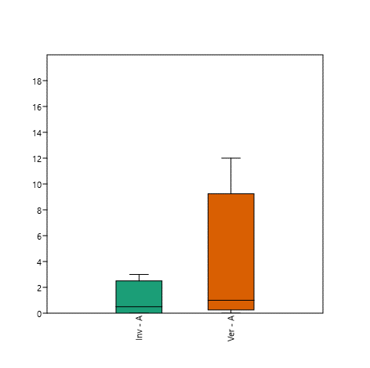
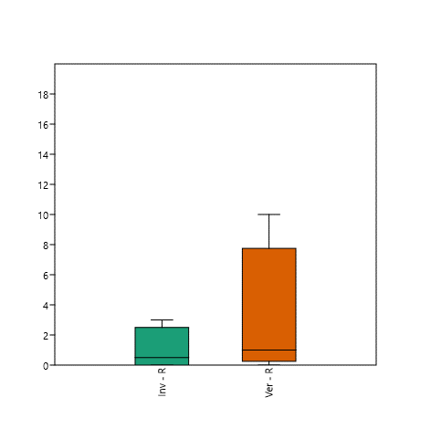
 |  |  |  |  |  |  |  |  |  | Permutation N: | 9999
 |  |  |  |  |  |  |  |  |  | Total sum of squares: | 1.743
 |  |  |  |  |  |  |  |  |  | Within-group sum of squares: | 1.167
 |  |  |  |  |  |  |  |  |  | F: | 1.483
 |  |  |  |  |  |  |  |  |  | p (same): | 0.4059

 |  |  |  |  |  |  |  |  |  |  | REI | ZEI | CAV | REV | ZEV
 |  |  |  |  |  |  |  |  |  | Taxa_S | 3 | 1 | 1 | 10 | 1
 |  |  |  |  |  |  |  |  |  | Individuals | 3 | 1 | 1 | 12 | 1
 |  |  |  |  |  |  |  |  |  | Chao-1 | 5 | 1 | 1 | 18.56 | 1
 |  |  |  |  |  |  |  |  |  | %Covertura | 60.0 | 100.0 | 100.0 | 53.9 | 100.0
 |  |  |  |  |  |  |  |  |  | (I=Invierno; V=Verano; CA=Parque Castilla; RE=Parque Reducto; NU=Parque naciones Unidas; ZE=Parque Zela)

 | NORMALIDAD | Inv - A | Ver - A | Inv - R | Ver - R
 | N | 4 | 4 | 4 | 4
 | Shapiro-Wilk W | 0.8274 | 0.7012 | 0.8274 | 0.7157
 | p(normal) | 0.1612 | 0.01199 | 0.1612 | 0.01741

 | Mann-Whitney test for "equal medians" |  |  |  |  | Mann-Whitney test for "equal medians"

 | Inv - A | Ver - A |  |  |  | Inv - R | Ver - R
 | N: | 4 | N: | 4 |  | N: | 4 | N: | 4
 | Mean rank: | 2 | Mean rank: | 2.5 |  | Mean rank: | 2 | Mean rank: | 2.5

 | Mann-Whitn U : | 6 |  |  |  | Mann-Whitn U : | 6
 | z : | 0.45523 | p (same med.): | 0.64894 |  | z : | 0.45523 | p (same med.): | 0.64894
 | Monte Carlo permutation: | p (same med.): | 0.644 |  |  | Monte Carlo permutation: | p (same med.): | 0.6557
 | Exact permutation: | p (same med.): | 0.65714 |  |  | Exact permutation: | p (same med.): | 0.65714

MS1e)MAL
MS1e) Resultados del análisis estadístico de las trampas malaise al raz del suelo (INV=invierno; VER=Verano)

 | Riqueza |  |  |  |  | Abundancia |  |  |  |  |  | PCoA |  | SIMPER
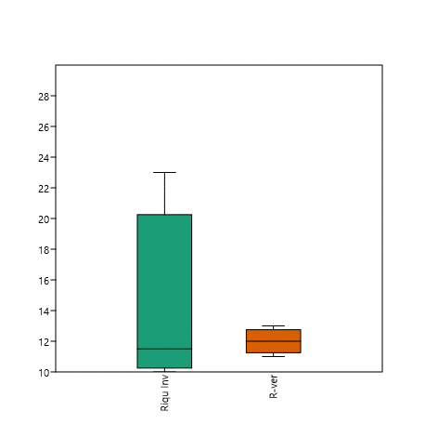
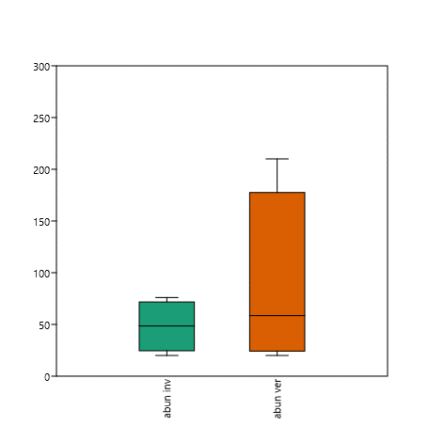
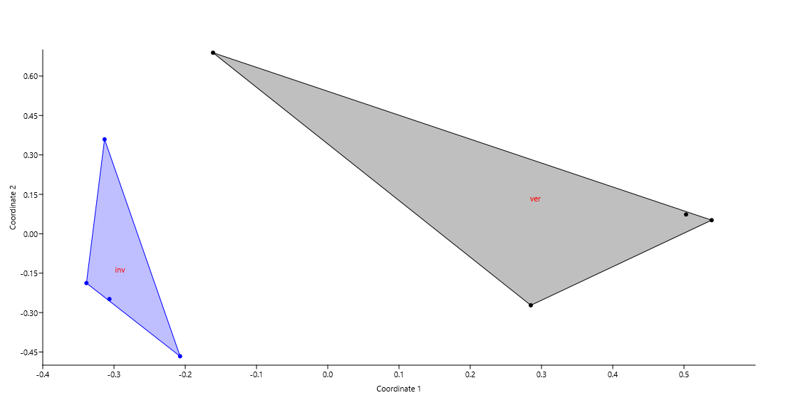
 |  |  |  |  |  |  |  |  |  |  |  |  |  | Taxon | Av. dissim | Contrib. % | Cumulative % | Mean inv | Mean ver
 |  |  |  |  |  |  |  |  |  |  |  |  |  | Lepidóptera 11 | 35.35 | 37.19 | 37.19 | 0 | 66.3
 |  |  |  |  |  |  |  |  |  |  |  |  |  | Psocoptera 2 | 7.771 | 8.175 | 45.37 | 10.5 | 0.5
 |  |  |  |  |  |  |  |  |  |  |  |  |  | Ichneumonidae 2 | 6.942 | 7.303 | 52.67 | 6 | 0.75
 |  |  |  |  |  |  |  |  |  |  |  |  |  | Psocoptera 3 | 5.756 | 6.055 | 58.72 | 7.25 | 0
 |  |  |  |  |  |  |  |  |  |  |  |  |  | Psocoptera 1 | 4.962 | 5.22 | 63.94 | 5.75 | 0
 |  |  |  |  |  |  |  |  |  |  |  |  |  | Lepidóptera 5 | 3.266 | 3.436 | 67.38 | 0 | 2
 |  |  |  |  |  |  |  |  |  |  |  |  |  | Díptera 25 | 2.133 | 2.244 | 69.63 | 1.5 | 0
 |  |  |  |  |  |  |  |  |  |  |  |  |  | Cecidomyiidae 1 | 1.916 | 2.016 | 71.64 | 2 | 0.5
 |  |  |  |  |  |  |  |  |  |  |  |  |  | Scatopsidae 1 | 1.912 | 2.011 | 73.65 | 2.25 | 0
 |  |  |  |  |  |  |  |  |  |  |  |  |  | Psychodidae 1 | 1.31 | 1.378 | 75.03 | 1.25 | 1.25
 |  |  |  |  |  |  |  |  |  |  |  |  |  | Díptera 24 | 1.254 | 1.319 | 76.35 | 0 | 1
 |  |  |  |  |  |  |  |  |  |  |  |  |  | Lepidóptera 8 | 1.21 | 1.273 | 77.62 | 0 | 1.25
 |  |  |  |  |  |  |  |  |  |  |  |  |  | Chironomidae 1 | 1.085 | 1.141 | 78.76 | 1.25 | 0
 |  |  |  |  |  |  |  |  |  |  |  |  |  | Díptera 27 | 1.022 | 1.076 | 79.84 | 0.25 | 0.75
 |  |  |  |  |  |  |  |  |  |  |  |  |  | Gelechiidae 1 | 0.9786 | 1.029 | 80.87 | 0.75 | 0.5
 |  |  |  |  |  |  |  |  |  |  |  |  |  | Ichneumonidae 1 | 0.9545 | 1.004 | 81.87 | 0.5 | 0.75
 |  |  |  |  |  |  |  |  |  |  |  |  |  | Chironomidae 2 | 0.9402 | 0.9891 | 82.86 | 0 | 0.75
 |  |  |  |  |  |  |  |  |  |  |  |  |  | Phoridae 1 | 0.9236 | 0.9716 | 83.83 | 0.75 | 0
 |  |  |  |  |  |  |  |  |  |  |  | PERMANOVA |  | Tachinidae 9 | 0.8827 | 0.9287 | 84.76 | 0 | 2
 | Normalidad | Riqu Inv | R-ver | abun inv | abun ver |  |  |  |  |  |  |  |  | Díptera 20 | 0.8497 | 0.8939 | 85.66 | 1 | 0
 | N | 4 | 4 | 4 | 4 |  |  |  |  |  |  | Permutation N: | 9999 | Aphididae 1 | 0.7332 | 0.7714 | 86.43 | 0.75 | 0.5
 | Shapiro-Wilk W | 0.7529 | 0.9447 | 0.9852 | 0.8558 |  |  |  |  |  |  | Total sum of squares: | 2.89 | Díptera 21 | 0.568 | 0.5975 | 87.02 | 0.5 | 0
 | p(normal) | 0.04114 | 0.683 | 0.9319 | 0.2455 |  |  |  |  |  |  | Within-group sum of squares: | 2.158 | Díptera 36 | 0.5139 | 0.5406 | 87.57 | 0 | 0.5
 |  |  |  |  |  |  |  |  |  |  |  | F: | 2.037 | Miridae 1 | 0.4516 | 0.4751 | 88.04 | 0.5 | 0
 | Mann-Whitney test for "equal medians" |  |  |  |  | t tests for equal means |  |  |  |  |  | p (same): | 0.0304 | Díptera 19 | 0.4248 | 0.4469 | 88.49 | 0.5 | 0
 |  |  |  |  |  |  |  |  |  |  |  |  |  | Lepidóptera 1 | 0.4248 | 0.4469 | 88.93 | 0.5 | 0
 | Riqu Inv | R-ver |  |  |  | abun inv | abun ver |  |  |  |  |  |  | Ichneumonidae 5 | 0.4109 | 0.4322 | 89.37 | 0 | 0.5
 | N: | 4 | N: | 4 |  | N: | 4 | N: | 4 |  |  |  |  | Blatellidae 1 | 0.4082 | 0.4295 | 89.8 | 0 | 0.25
 | Mean rank: | 2.0625 | Mean rank: | 2.4375 |  | Mean: | 48.25 | Mean: | 86.75 |  |  |  |  | Lygaeidae 1 | 0.4082 | 0.4295 | 90.23 | 0 | 0.25
 |  |  |  |  |  | 95% conf.: | (9.3951 87.105) | 95% conf.: | (-50.03 223.53) |  |  |  |  | Lepidóptera 6 | 0.4082 | 0.4295 | 90.65 | 0 | 0.25
 | Mann-Whitn U : | 6.5 |  |  |  | Variance: | 596.25 | Variance: | 7388.9 |  |  |  |  | Lepidóptera 7 | 0.4082 | 0.4295 | 91.08 | 0 | 0.25
 | z : | 0.29767 | p (same med.): | 0.76595 |  |  |  |  |  |  |  |  |  | Dolichopodidae 1 | 0.4082 | 0.4295 | 91.51 | 0 | 0.25
 | Monte Carlo permutation: | p (same med.): | 0.7691 |  |  | Difference between means: | 38.5 |  |  |  |  |  |  | Curculionidae 1 | 0.401 | 0.4219 | 91.94 | 0 | 0.5
 | Exact permutation: | p (same med.): | 0.77143 |  |  | 95% conf. interval (parametric): | (-70.828 147.83) |  |  |  |  |  |  | Hymenóptera 16 | 0.401 | 0.4219 | 92.36 | 0 | 0.5
 |  |  |  |  |  | 95% conf. interval (bootstrap): | (-42.75 102.25) |  |  |  |  |  |  | Delphacidae 1 | 0.3947 | 0.4153 | 92.77 | 0.5 | 0
 |  |  |  |  |  |  |  |  |  |  |  |  |  | Hemerobidae 1 | 0.3556 | 0.3741 | 93.15 | 0.25 | 0
 |  |  |  |  |  | t : | 0.86169 | p (same mean): | 0.42196 | Critical t value (p=0.05): | 2.4469 |  |  | Chrysomelidae 2 | 0.3556 | 0.3741 | 93.52 | 0.25 | 0
 |  |  |  |  |  | Uneq. var. t : | 0.86169 | p (same mean): | 0.44415 |  |  |  |  | Lepidóptera 2 | 0.3556 | 0.3741 | 93.89 | 0.25 | 0
 |  |  |  |  |  | Monte Carlo permutation: | p (same mean): | 0.5439 |  |  |  |  |  | Hymenóptera 3 | 0.3556 | 0.3741 | 94.27 | 0.25 | 0
 |  |  |  |  |  | Exact permutation: | p (same mean): | 0.5493 |  |  |  |  |  | Tipulidae 1 | 0.3134 | 0.3297 | 94.6 | 0 | 0.25
 |  |  |  |  |  |  |  |  |  |  |  |  |  | Coccinellidae 3 | 0.3134 | 0.3297 | 94.93 | 0 | 0.25
 |  |  |  |  |  | Bayes factor: | 0.6487 |  |  |  |  |  |  | Formicidae 6 | 0.3134 | 0.3297 | 95.26 | 0 | 0.25
 |  |  |  |  |  | No evidence for either equal or unequal means |  |  |  |  |  |  |  | Ichneumonidae 6 | 0.3134 | 0.3297 | 95.59 | 0 | 0.25
 |  |  |  |  |  |  |  |  |  |  |  |  |  | Syrphidae 1 | 0.2693 | 0.2833 | 95.87 | 0.25 | 0
 |  |  |  |  |  |  |  |  |  |  |  |  |  | Reduviidae 1 | 0.2693 | 0.2833 | 96.15 | 0.25 | 0
 |  | CAI | REI | NUI | ZEI | CAV | REV | NUV | ZEV |  |  |  |  | Noctuidae 1 | 0.2634 | 0.2771 | 96.43 | 0.25 | 0.25
 | Taxa_S | 23 | 10 | 12 | 11 | 13 | 11 | 12 | 12 |  |  |  |  | Auchenorrhyncha 1 | 0.2124 | 0.2235 | 96.65 | 0.25 | 0
 | Individuals | 59 | 38 | 20 | 76 | 210 | 20 | 37 | 80 |  |  |  |  | Díptera 22 | 0.2124 | 0.2235 | 96.88 | 0.25 | 0
 | Chao-1 | 38.34 | 14.87 | 29.1 | 18.4 | 19.97 | 19.87 | 19.3 | 15.7 |  |  |  |  | Díptera 28 | 0.2124 | 0.2235 | 97.1 | 0.25 | 0
 | %COVERT | 59.99 | 67.25 | 41.24 | 59.78 | 65.10 | 55.36 | 62.18 | 76.43 |  |  |  |  | Tachinidae 3 | 0.2124 | 0.2235 | 97.77 | 0.25 | 0
 | (I=Invierno; V=Verano; CA=Parque Castilla; RE=Parque Reducto; NU=Parque naciones Unidas; ZE=Parque Zela) |  |  |  |  |  |  |  |  |  |  |  |  | Lepidóptera 17 | 0.2005 | 0.2109 | 97.98 | 0 | 0.25
 |  |  |  |  |  |  |  |  |  |  |  |  |  | Lepidóptera 16 | 0.2005 | 0.2109 | 98.19 | 0 | 0.25
 |  |  |  |  |  |  |  |  |  |  |  |  |  | Anthribidae 1 | 0.1949 | 0.2051 | 98.4 | 0 | 0.5
 |  |  |  |  |  |  |  |  |  |  |  |  |  | Braconidae 3 | 0.1949 | 0.2051 | 98.6 | 0 | 0.5
 |  |  |  |  |  |  |  |  |  |  |  |  |  | Lepidóptera 12 | 0.1949 | 0.2051 | 98.81 | 0 | 0.5
 |  |  |  |  |  |  |  |  |  |  |  |  |  | Lepidóptera 3 | 0.1823 | 0.1918 | 99 | 0.25 | 0
 |  |  |  |  |  |  |  |  |  |  |  |  |  | Miridae 2 | 0.1823 | 0.1918 | 99.19 | 0.25 | 0
 |  |  |  |  |  |  |  |  |  |  |  |  |  | Anobiidae 2 | 0.1823 | 0.1918 | 99.38 | 0.25 | 0
 |  |  |  |  |  |  |  |  |  |  |  |  |  | Cerambycidae 1 | 0.09746 | 0.1025 | 99.49 | 0 | 0.25
 |  |  |  |  |  |  |  |  |  |  |  |  |  | Lepidóptera 15 | 0.09746 | 0.1025 | 99.59 | 0 | 0.25
 |  |  |  |  |  |  |  |  |  |  |  |  |  | Lepidóptera 14 | 0.09746 | 0.1025 | 99.69 | 0 | 0.25
 |  |  |  |  |  |  |  |  |  |  |  |  |  | Lepidóptera 13 | 0.09746 | 0.1025 | 99.79 | 0 | 0.25
 |  |  |  |  |  |  |  |  |  |  |  |  |  | Carabidae 1 | 0.09746 | 0.1025 | 99.9 | 0 | 0.25
 |  |  |  |  |  |  |  |  |  |  |  |  |  | Ichneumonidae 4 | 0.09746 | 0.1025 | 100 | 0 | 0.25
 |  |  |  |  |  |  |  |  |  |  |  |  |  | Tachinidae 4 | 0 | 0 | 100 | 0 | 0
 |  |  |  |  |  |  |  |  |  |  |  |  |  | Pulicidae 1 | 0 | 0 | 100 | 0 | 0
 |  |  |  |  |  |  |  |  |  |  |  |  |  | Tachinidae 10 | 0 | 0 | 100 | 0 | 0
 |  |  |  |  |  |  |  |  |  |  |  |  |  | Cydnidae 1 | 0 | 0 | 100 | 0 | 0
 |  |  |  |  |  |  |  |  |  |  |  |  |  | Díptera 23 | 0 | 0 | 100 | 0 | 0
 |  |  |  |  |  |  |  |  |  |  |  |  |  | Díptera 16 | 0 | 0 | 100 | 0 | 0
 |  |  |  |  |  |  |  |  |  |  |  |  |  | Braconidae 1 | 0 | 0 | 100 | 0 | 0
 |  |  |  |  |  |  |  |  |  |  |  |  |  | Cicadellidae 1 | 0 | 0 | 100 | 0 | 0
 |  |  |  |  |  |  |  |  |  |  |  |  |  | Hymenóptera 9 | 0 | 0 | 100 | 0 | 0
 |  |  |  |  |  |  |  |  |  |  |  |  |  | Díptera 15 | 0 | 0 | 100 | 0 | 0
 |  |  |  |  |  |  |  |  |  |  |  |  |  | Staphylinidae 5 | 0 | 0 | 100 | 0 | 0
 |  |  |  |  |  |  |  |  |  |  |  |  |  | Elateridae 1 | 0 | 0 | 100 | 0 | 0
 |  |  |  |  |  |  |  |  |  |  |  |  |  | Staphylinidae 1 | 0 | 0 | 100 | 0 | 0
 |  |  |  |  |  |  |  |  |  |  |  |  |  | Formicidae 3 | 0 | 0 | 100 | 0 | 0
 |  |  |  |  |  |  |  |  |  |  |  |  |  | Formicidae 1 | 0 | 0 | 100 | 0 | 0
 |  |  |  |  |  |  |  |  |  |  |  |  |  | Ichneumonidae 3 | 0 | 0 | 100 | 0 | 0
 |  |  |  |  |  |  |  |  |  |  |  |  |  | Staphylinidae 4 | 0 | 0 | 100 | 0 | 0
 |  |  |  |  |  |  |  |  |  |  |  |  |  | Díptera 14 | 0 | 0 | 100 | 0 | 0
 |  |  |  |  |  |  |  |  |  |  |  |  |  | Gelechiidae 2 | 0 | 0 | 100 | 0 | 0
 |  |  |  |  |  |  |  |  |  |  |  |  |  | Lepidóptera 9 | 0 | 0 | 100 | 0 | 0
 |  |  |  |  |  |  |  |  |  |  |  |  |  | Díptera 13 | 0 | 0 | 100 | 0 | 0
 |  |  |  |  |  |  |  |  |  |  |  |  |  | Formicidae 2 | 0 | 0 | 100 | 0 | 0
 |  |  |  |  |  |  |  |  |  |  |  |  |  | Chrysomelidae 1 | 0 | 0 | 100 | 0 | 0
 |  |  |  |  |  |  |  |  |  |  |  |  |  | Díptera 12 | 0 | 0 | 100 | 0 | 0
 |  |  |  |  |  |  |  |  |  |  |  |  |  | Tachinidae 7 | 0 | 0 | 100 | 0 | 0
 |  |  |  |  |  |  |  |  |  |  |  |  |  | Mycetophagidae 1 | 0 | 0 | 100 | 0 | 0
 |  |  |  |  |  |  |  |  |  |  |  |  |  | Díptera 7 | 0 | 0 | 100 | 0 | 0
 |  |  |  |  |  |  |  |  |  |  |  |  |  | Díptera 2 | 0 | 0 | 100 | 0 | 0
 |  |  |  |  |  |  |  |  |  |  |  |  |  | Lepidóptera 4 | 0 | 0 | 100 | 0 | 0
 |  |  |  |  |  |  |  |  |  |  |  |  |  | Halictidae 1 | 0 | 0 | 100 | 0 | 0
 |  |  |  |  |  |  |  |  |  |  |  |  |  | Dermaptera 1 | 0 | 0 | 100 | 0 | 0
 |  |  |  |  |  |  |  |  |  |  |  |  |  | Hymenóptera 5 | 0 | 0 | 100 | 0 | 0
 |  |  |  |  |  |  |  |  |  |  |  |  |  | Miridae 3 | 0 | 0 | 100 | 0 | 0
 |  |  |  |  |  |  |  |  |  |  |  |  |  | Hymenóptera 4 | 0 | 0 | 100 | 0 | 0
 |  |  |  |  |  |  |  |  |  |  |  |  |  | Formicidae 5 | 0 | 0 | 100 | 0 | 0
 |  |  |  |  |  |  |  |  |  |  |  |  |  | Hymenóptera 6 | 0 | 0 | 100 | 0 | 0
 |  |  |  |  |  |  |  |  |  |  |  |  |  | Braconidae 4 | 0 | 0 | 100 | 0 | 0
 |  |  |  |  |  |  |  |  |  |  |  |  |  | Therevidae 1 | 0 | 0 | 100 | 0 | 0
 |  |  |  |  |  |  |  |  |  |  |  |  |  | Ichneumonidae 8 | 0 | 0 | 100 | 0 | 0
 |  |  |  |  |  |  |  |  |  |  |  |  |  | Staphylinidae 3 | 0 | 0 | 100 | 0 | 0
 |  |  |  |  |  |  |  |  |  |  |  |  |  | Ichneumonidae 7 | 0 | 0 | 100 | 0 | 0
 |  |  |  |  |  |  |  |  |  |  |  |  |  | Hymenóptera 7 | 0 | 0 | 100 | 0 | 0
 |  |  |  |  |  |  |  |  |  |  |  |  |  | Grillidae 1 | 0 | 0 | 100 | 0 | 0
 |  |  |  |  |  |  |  |  |  |  |  |  |  | Auchenorrhyncha 2 | 0 | 0 | 100 | 0 | 0
 |  |  |  |  |  |  |  |  |  |  |  |  |  | Scarabaeidae 4 | 0 | 0 | 100 | 0 | 0
 |  |  |  |  |  |  |  |  |  |  |  |  |  | Formiciae 9 | 0 | 0 | 100 | 0 | 0
 |  |  |  |  |  |  |  |  |  |  |  |  |  | Scarabaeidae 2 | 0 | 0 | 100 | 0 | 0
 |  |  |  |  |  |  |  |  |  |  |  |  |  | Hymenóptera 8 | 0 | 0 | 100 | 0 | 0
 |  |  |  |  |  |  |  |  |  |  |  |  |  | Coccinellidae 2 | 0 | 0 | 100 | 0 | 0
 |  |  |  |  |  |  |  |  |  |  |  |  |  | Hymenóptera 10 | 0 | 0 | 100 | 0 | 0
 |  |  |  |  |  |  |  |  |  |  |  |  |  | Staphylinidae 6 | 0 | 0 | 100 | 0 | 0
 |  |  |  |  |  |  |  |  |  |  |  |  |  | Micropezidae 4 | 0 | 0 | 100 | 0 | 0
 |  |  |  |  |  |  |  |  |  |  |  |  |  | Tachinidae 8 | 0 | 0 | 100 | 0 | 0
 |  |  |  |  |  |  |  |  |  |  |  |  |  | Díptera 11 | 0 | 0 | 100 | 0 | 0
 |  |  |  |  |  |  |  |  |  |  |  |  |  | Díptera 6 | 0 | 0 | 100 | 0 | 0
 |  |  |  |  |  |  |  |  |  |  |  |  |  | Dryinidae 1 | 0 | 0 | 100 | 0 | 0
 |  |  |  |  |  |  |  |  |  |  |  |  |  | Díptera 33 | 0 | 0 | 100 | 0 | 0
 |  |  |  |  |  |  |  |  |  |  |  |  |  | Aleyrodidae 1 | 0 | 0 | 100 | 0 | 0
 |  |  |  |  |  |  |  |  |  |  |  |  |  | Hymenóptera 11 | 0 | 0 | 100 | 0 | 0
 |  |  |  |  |  |  |  |  |  |  |  |  |  | Díptera 26 | 0 | 0 | 100 | 0 | 0
 |  |  |  |  |  |  |  |  |  |  |  |  |  | Carabidae 2 | 0 | 0 | 100 | 0 | 0
 |  |  |  |  |  |  |  |  |  |  |  |  |  | Díptera 32 | 0 | 0 | 100 | 0 | 0
 |  |  |  |  |  |  |  |  |  |  |  |  |  | Diptera 38 | 0 | 0 | 100 | 0 | 0
 |  |  |  |  |  |  |  |  |  |  |  |  |  | Tachinidae 13 | 0 | 0 | 100 | 0 | 0
 |  |  |  |  |  |  |  |  |  |  |  |  |  | Díptera 10 | 0 | 0 | 100 | 0 | 0
 |  |  |  |  |  |  |  |  |  |  |  |  |  | Tortricidae | 0 | 0 | 100 | 0 | 0
 |  |  |  |  |  |  |  |  |  |  |  |  |  | Crambidae | 0 | 0 | 100 | 0 | 0
 |  |  |  |  |  |  |  |  |  |  |  |  |  | Blattidae 1 | 0 | 0 | 100 | 0 | 0
 |  |  |  |  |  |  |  |  |  |  |  |  |  | Thysanoptera 1 | 0 | 0 | 100 | 0 | 0
 |  |  |  |  |  |  |  |  |  |  |  |  |  | Díptera 9 | 0 | 0 | 100 | 0 | 0
 |  |  |  |  |  |  |  |  |  |  |  |  |  | Díptera 1 | 0 | 0 | 100 | 0 | 0
 |  |  |  |  |  |  |  |  |  |  |  |  |  | Micropezidae 4 | 0 | 0 | 100 | 0 | 0
 |  |  |  |  |  |  |  |  |  |  |  |  |  | Hymenóptera 15 | 0 | 0 | 100 | 0 | 0
 |  |  |  |  |  |  |  |  |  |  |  |  |  | Nitidulidae 1 | 0 | 0 | 100 | 0 | 0
 |  |  |  |  |  |  |  |  |  |  |  |  |  | Díptera 37 | 0 | 0 | 100 | 0 | 0
 |  |  |  |  |  |  |  |  |  |  |  |  |  | Scarabaeidae 1 | 0 | 0 | 100 | 0 | 0
 |  |  |  |  |  |  |  |  |  |  |  |  |  | Díptera 31 | 0 | 0 | 100 | 0 | 0
 |  |  |  |  |  |  |  |  |  |  |  |  |  | Díptera 8 | 0 | 0 | 100 | 0 | 0
 |  |  |  |  |  |  |  |  |  |  |  |  |  | Curculionidae 2 | 0 | 0 | 100 | 0 | 0
 |  |  |  |  |  |  |  |  |  |  |  |  |  | Apidae 1 | 0 | 0 | 100 | 0 | 0
 |  |  |  |  |  |  |  |  |  |  |  |  |  | Tachinidae 6 | 0 | 0 | 100 | 0 | 0
 |  |  |  |  |  |  |  |  |  |  |  |  |  | Bibionidae 1 | 0 | 0 | 100 | 0 | 0
 |  |  |  |  |  |  |  |  |  |  |  |  |  | Delphacidae 2 | 0 | 0 | 100 | 0 | 0
 |  |  |  |  |  |  |  |  |  |  |  |  |  | Micropezidae 3 | 0 | 0 | 100 | 0 | 0
 |  |  |  |  |  |  |  |  |  |  |  |  |  | Staphylinidae 8 | 0 | 0 | 100 | 0 | 0
 |  |  |  |  |  |  |  |  |  |  |  |  |  | Staphylinidae 9 | 0 | 0 | 100 | 0 | 0
 |  |  |  |  |  |  |  |  |  |  |  |  |  | Hymenóptera 2 | 0 | 0 | 100 | 0 | 0
 |  |  |  |  |  |  |  |  |  |  |  |  |  | Drosophilidae 1 | 0 | 0 | 100 | 0 | 0
 |  |  |  |  |  |  |  |  |  |  |  |  |  | Formicidae 4 | 0 | 0 | 100 | 0 | 0
 |  |  |  |  |  |  |  |  |  |  |  |  |  | Díptera 34 | 0 | 0 | 100 | 0 | 0
 |  |  |  |  |  |  |  |  |  |  |  |  |  | Tachinidae 11 | 0 | 0 | 100 | 0 | 0
 |  |  |  |  |  |  |  |  |  |  |  |  |  | Blatellidae 2 | 0 | 0 | 100 | 0 | 0
 |  |  |  |  |  |  |  |  |  |  |  |  |  | Díptera 3 | 0 | 0 | 100 | 0 | 0
 |  |  |  |  |  |  |  |  |  |  |  |  |  | Hymenóptera 14 | 0 | 0 | 100 | 0 | 0
 |  |  |  |  |  |  |  |  |  |  |  |  |  | Staphylinidae 7 | 0 | 0 | 100 | 0 | 0
 |  |  |  |  |  |  |  |  |  |  |  |  |  | Díptera 30 | 0 | 0 | 100 | 0 | 0
 |  |  |  |  |  |  |  |  |  |  |  |  |  | Hymenóptera 13 | 0 | 0 | 100 | 0 | 0
 |  |  |  |  |  |  |  |  |  |  |  |  |  | Formicidae 8 | 0 | 0 | 100 | 0 | 0
 |  |  |  |  |  |  |  |  |  |  |  |  |  | Díptera 29 | 0 | 0 | 100 | 0 | 0
 |  |  |  |  |  |  |  |  |  |  |  |  |  | Cicadellidae 2 | 0 | 0 | 100 | 0 | 0
 |  |  |  |  |  |  |  |  |  |  |  |  |  | Tachinidae 5 | 0 | 0 | 100 | 0 | 0
 |  |  |  |  |  |  |  |  |  |  |  |  |  | Micropezidae 1 | 0 | 0 | 100 | 0 | 0
 |  |  |  |  |  |  |  |  |  |  |  |  |  | Diptera 39 | 0 | 0 | 100 | 0 | 0
 |  |  |  |  |  |  |  |  |  |  |  |  |  | Lepidóptera 18 | 0 | 0 | 100 | 0 | 0
 |  |  |  |  |  |  |  |  |  |  |  |  |  | Formicidae 7 | 0 | 0 | 100 | 0 | 0
 |  |  |  |  |  |  |  |  |  |  |  |  |  | Lepidóptera 19 | 0 | 0 | 100 | 0 | 0
 |  |  |  |  |  |  |  |  |  |  |  |  |  | Hymenóptera 16 | 0 | 0 | 100 | 0 | 0
 |  |  |  |  |  |  |  |  |  |  |  |  |  | Lepidóptera 20 | 0 | 0 | 100 | 0 | 0
 |  |  |  |  |  |  |  |  |  |  |  |  |  | Díptera 18 | 0 | 0 | 100 | 0 | 0
 |  |  |  |  |  |  |  |  |  |  |  |  |  | Scarabaeidae 3 | 0 | 0 | 100 | 0 | 0
 |  |  |  |  |  |  |  |  |  |  |  |  |  | Lepidóptera 10 | 0 | 0 | 100 | 0 | 0
 |  |  |  |  |  |  |  |  |  |  |  |  |  | Cerambycidae 5 | 0 | 0 | 100 | 0 | 0
 |  |  |  |  |  |  |  |  |  |  |  |  |  | Micropezidae 2 | 0 | 0 | 100 | 0 | 0
 |  |  |  |  |  |  |  |  |  |  |  |  |  | Díptera 35 | 0 | 0 | 100 | 0 | 0
 |  |  |  |  |  |  |  |  |  |  |  |  |  | Díptera 17 | 0 | 0 | 100 | 0 | 0
 |  |  |  |  |  |  |  |  |  |  |  |  |  | Anthicidae 1 | 0 | 0 | 100 | 0 | 0
 |  |  |  |  |  |  |  |  |  |  |  |  |  | Braconidae 2 | 0 | 0 | 100 | 0 | 0
 |  |  |  |  |  |  |  |  |  |  |  |  |  | Lygaeidae 3 | 0 | 0 | 100 | 0 | 0
 |  |  |  |  |  |  |  |  |  |  |  |  |  | Therevidae 2 | 0 | 0 | 100 | 0 | 0
 |  |  |  |  |  |  |  |  |  |  |  |  |  | Pentatomidae 1 | 0 | 0 | 100 | 0 | 0
 |  |  |  |  |  |  |  |  |  |  |  |  |  | Sciaridae 1 | 0 | 0 | 100 | 0 | 0
 |  |  |  |  |  |  |  |  |  |  |  |  |  | Coccinellidae 4 | 0 | 0 | 100 | 0 | 0
 |  |  |  |  |  |  |  |  |  |  |  |  |  | Chrysopidae 1 | 0 | 0 | 100 | 0 | 0
 |  |  |  |  |  |  |  |  |  |  |  |  |  | Tachinidae 14 | 0 | 0 | 100 | 0 | 0
 |  |  |  |  |  |  |  |  |  |  |  |  |  | Tachinidae 1 | 0 | 0 | 100 | 0 | 0

MS1f)LUZ
MS1f) Resultados del análisis estadídtico de las trampas de luz (INV=invierno; VER=Verano)

 | RIQUEZA |  |  |  |  |  | ABUNDANCIA |  |  |  |  | PERMANOVA

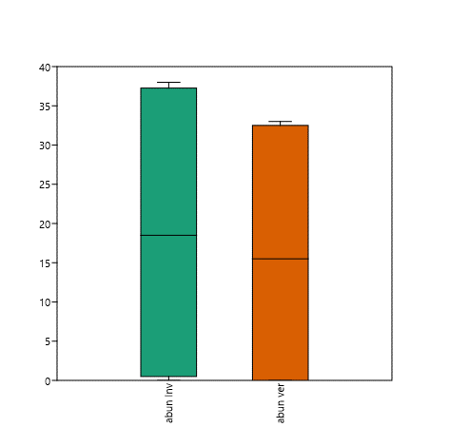
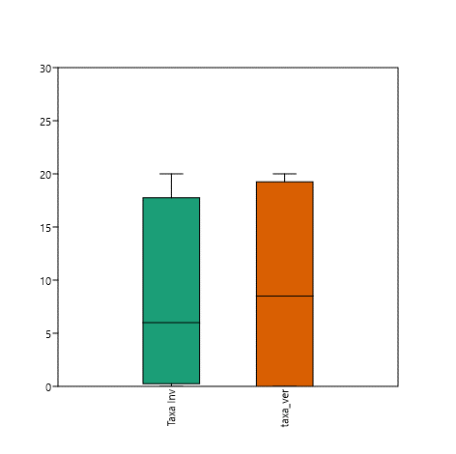
 |  |  |  |  |  |  |  |  |  |  |  | Permutation N: | 9999
 |  |  |  |  |  |  |  |  |  |  |  | Total sum of squares: | 1.697
 |  |  |  |  |  |  |  |  |  |  |  | Within-group sum of squares: | 0.9705
 |  |  |  |  |  |  |  |  |  |  |  | F: | 2.247
 |  |  |  |  |  |  |  |  |  |  |  | p (same): | 0.0966

 |  |  |  |  |  |  |  |  |  |  |  |  | CAI | REI | ZEI | CAV | REV
 |  |  |  |  |  |  |  |  |  |  |  | Taxa_S | 20 | 1 | 11 | 17 | 20
 |  |  |  |  |  |  |  |  |  |  |  | Individuals | 38 | 2 | 35 | 33 | 31
 |  |  |  |  |  |  |  |  |  |  |  | Chao-1 | 32.85 | 1 | 14.64 | 54.82 | 58.71
 |  |  |  |  |  |  |  |  |  |  |  | %COVERT | 52.63 | 50.00 | 31.43 | 51.52 | 64.52
 |  |  |  |  |  |  |  |  |  |  |  | (I=Invierno; V=Verano; CA=Parque Castilla; RE=Parque Reducto; NU=Parque naciones Unidas; ZE=Parque Zela)

 | t tests for equal means |  |  |  |  |  | Mann-Whitney test for "equal medians"

 | Taxa Inv | taxa_ver |  |  |  |  | abun Inv | abun ver
 | N: | 4 | N: | 4 |  |  | N: | 4 | N: | 4
 | Mean: | 8 | Mean: | 9.25 |  |  | Mean rank: | 2.625 | Mean rank: | 1.875
 | 95% conf.: | (-6.9834 22.983) | 95% conf.: | (-7.8572 26.357)
 | Variance: | 88.667 | Variance: | 115.58 |  |  | Mann-Whitn U : | 5
 |  |  |  |  |  |  | z : | 0.73951 | p (same med.): | 0.4596
 | Difference between means: | 1.25 |  |  |  |  | Monte Carlo permutation: | p (same med.): | 0.4841
 | 95% conf. interval (parametric): | (-16.235 18.735) |  |  |  |  | Exact permutation: | p (same med.): | 0.48571
 | 95% conf. interval (bootstrap): | (-10.75 13.25)

 | t : | 0.17493 | p (same mean): | 0.86689 | Critical t value (p=0.05): | 2.4469 | NORMALIDAD | Taxa Inv | taxa_ver | abun Inv | abun ver
 | Uneq. var. t : | 0.17493 | p (same mean): | 0.86699 |  |  | N | 4 | 4 | 4 | 4
 | Monte Carlo permutation: | p (same mean): | 1 |  |  |  | Shapiro-Wilk W | 0.8926 | 0.7921 | 0.7885 | 0.7552
 | Exact permutation: | p (same mean): | 1 |  |  |  | p(normal) | 0.3951 | 0.08881 | 0.08321 | 0.04317

 | Bayes factor: | 0.5282
 | No evidence for either equal or unequal means

